드롭다운만들기
작성일 | 2023-11-24

1. 아래처럼 키보드로 한영 전환을 제대로 하지 않고 입력했을 때 스페이스 바를 눌러 한 칸 띄우거나 셀을 떠나면 자동으로 한글 변환이 됩니다. 이런 자동 변환 옵션을 없애 보도록 하겠습니다.
OOO.xlsm | ▶ | OOO.티느

2. 엑셀 옵션 창을 열려면 [파일]탭 > [옵션] 메뉴를 클릭해야 합니다.
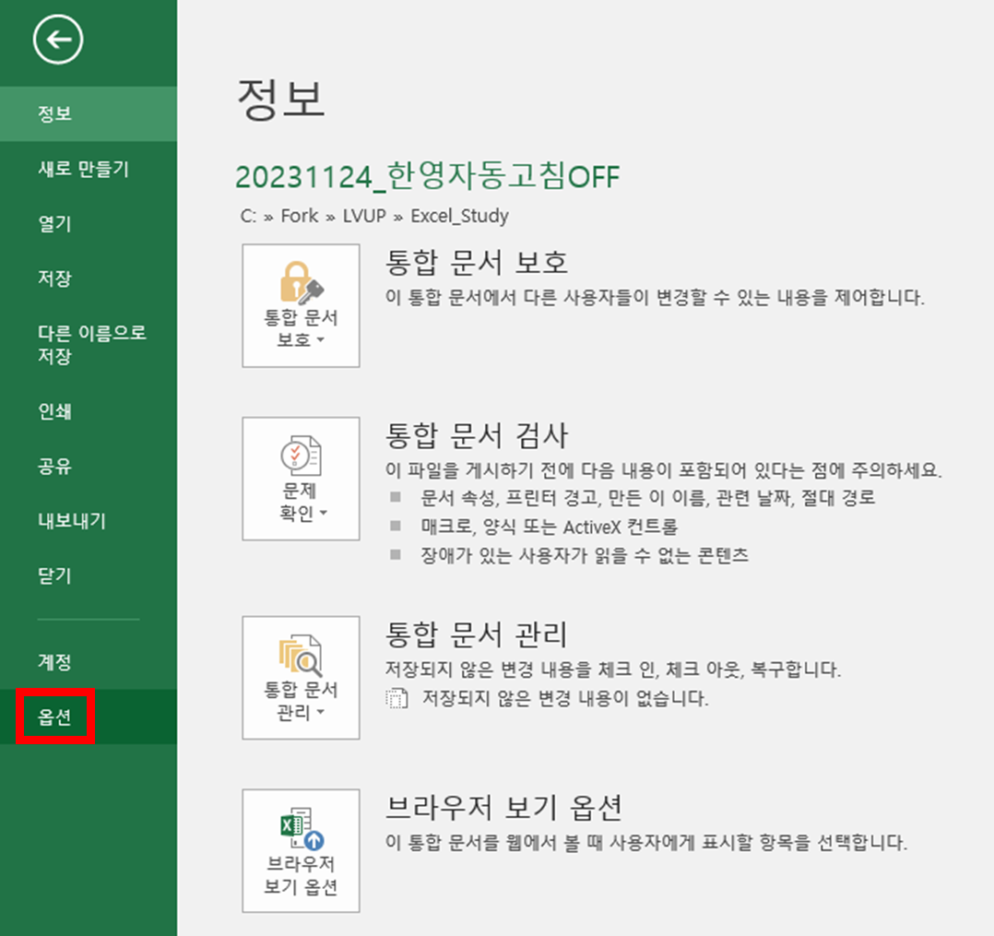

3. 엑셀 옵션 창에서 왼쪽 메뉴 목록으로 갑니다. 그리고 [언어 교정]을 선택하면 오른쪽 화면에 [자동 고침 옵션] 버튼을 볼 수 있습니다.
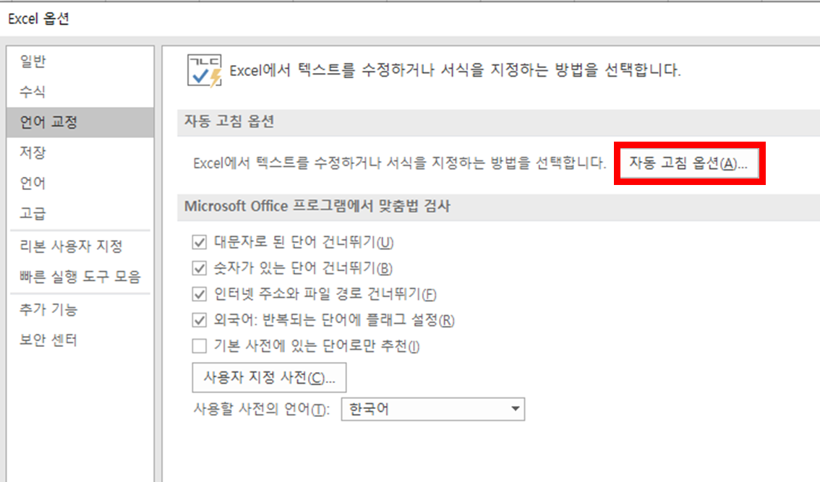

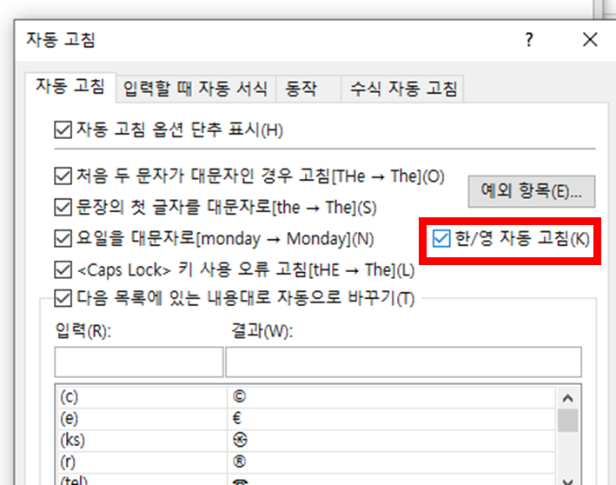
4. [자동 고침] 팝업창이 뜨면 자동 고침 탭 화면에 아래 [한/영 자동 고침] 옵션이 있습니다. 이것을 체크 해제해 줍니다. 그럼 앞으로 자동 변환이 되지 않게 됩니다.

